Sheet1
切图 | 尺寸 | 图 | 链接 | 备注
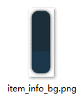 | 736*406 | 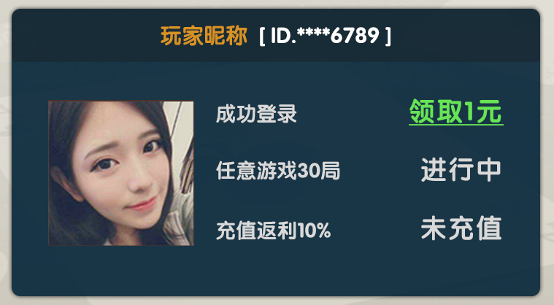 |  | 共用

 |  |  |  |  | 0
文本 | 尺寸 | 颜色 | 备注
 | 34 点 | #038203
 | 26 点 | 584d44
 | 26 点 | cb0000
 | 30 点 | 584d44
 | 24 点 | 584d44
 | 20 点 | ffffff |  | 系统字
 | 30 点 | da940c
 | 30 点 | ffffff
 | 28 点 | d9d9d9
 | 36 点 | 62e448 |  | 加底线
 | 36 点 | d9d9d9

